상품제안서
클러치A형 엠보극세사담요 | 상품코드: S22196

 |  |  |  |  |  |  | 02-713-8555 | www.synergygift.co.kr
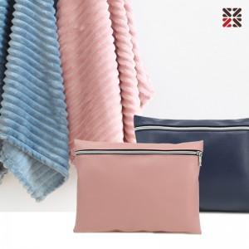

【상세/제작정보】 | <p><span style="font-size: 12pt;">차콜,베이지 단종</span></p><p>&nbsp;</p>

【인쇄/포장옵션】 | 실크, 네임텍 실크1도 / 포장불가능

【공급단가】 | 수량 | 30~ | 100~ | 300~ | 1,000~ | 3,000~
*VAT별도 | 베이지 | 9,500원 | 9,000원 | 8,650원 | 8,250원 | 8,150원
 | 차콜 | 9,500원 | 9,000원 | 8,650원 | 8,250원 | 8,150원
 | 인디핑크 | 9,500원 | 9,000원 | 8,650원 | 8,250원 | 8,150원
 | 블루 | 9,500원 | 9,000원 | 8,650원 | 8,250원 | 8,150원

【상품 URL】 | https://www.synergygift.co.kr:443/src/goods_detail.php?gdno=22196

